Накладная-№3
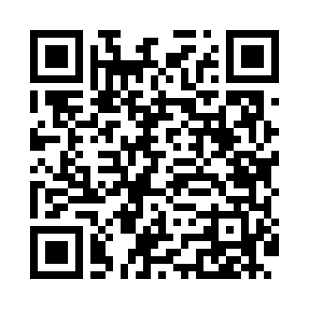
Номер товарно-транспортной накладной: |  |  | Торговый представитель: Amriyev Muhammad
Поставщик: Toshkent falcon fly 2 |  |  | Телефон торгового представителя: +998972880505
Дата отгрузки: 02.12.2025 |  |  | Контрагент: """" Klient
Дата консигнации: |  |  | Адрес:
Доставщик: |  |  | Телефон:
Телефон доставщика:
Время заказа: 02.12.2025 17:47:22
№ | Штрих-код | Название товаров (работ,услуг) | Количество | Количество в кейсе | Цена | Сумма
 |  |  | 130 |  |  | 159
1 | 6905621392388 | Металл қошиқ DB-92-38 | 10 | 10 шт. | 2.90 | 29
2 | 6905621392401 | Ложка Вилка DB-92-40 | 10 | 10 шт. | 2 | 20
3 | 6915646559406 | Пластмасса ликоб 4.2" D176142 4.2" 10.5x10.5x 5.5 sm DB-59-40 | 50 | 50 шт. | 0.90 | 45
4 | 6526000000436 | Шиша Чайник DB-45-1 | 20 | 20 шт. | 2 | 40
5 | 6908765427732 | Пластмассовая Подставка для зубочисток F1356 DB-15-57 | 30 | 30 шт. | 0.40 | 12
6 | 6920250097053 | Хлебница Металлическая плетеная DB-97-5 | 10 | 10 шт. | 1.30 | 13
Итого: 159$|->UZS: 1,987,500.00

